прайс
 |  | Сумма заявки РРЦ
Для профессионалов |  | Сумма заявки дилер
Пелишенко Анна |  | Скидка партнера теплый пол, %
Менеджер по продажам производителя Welrok |  | Маржинальность теплый пол, %
 |  | Скидка партнера регуляторы, %
 |  | Маржинальность регуляторы, %
Техническая поддержка |  | Скидка партнера реле, %
+7 (967) 555-49-89 |  | Маржинальность реле, %
 |  | Дата заявки

Реле напряжения для трехфазной и однофазной нагрузки
Наименование | Штрих-код | Гарантия | Тариф Элевел с НДС

Welrok D6-40 | 4660251140212 | 10 лет | 8189
Welrok D6-50 | 4660251140373 | 10 лет | 8585
Welrok D6-63 | 4660251140380 | 10 лет | 9251
Welrok D6-40 red | 4660251140397 | 10 лет | 7958.94
Welrok D6-50 red | 4660251140403 | 10 лет | 8352.33
Welrok D6-63 red | 4660251140410 | 10 лет | 8737.35
Реле напряжения для однофазной нагрузки |  | 0 | 0
Переключатель фаз |  |  | 0
Welrok FS6-63 | 4660251141417 | 10 лет | 8873
Реле напряжения с разрывом фазы и нейтрали |  |  | 0
Welrok LN-63 | 4660251141707 | 10 лет | 4913
Реле напряжения на 4 клеммы
Welrok D2-63 4 кл. | 4660251141301 | 10 лет | 4276
Welrok D2-63 red 4 кл. | 4660251141318 | 10 лет | 4092
Реле напряжения на 3 клеммы |  |  | 0
Welrok D2-63 bk | 4660251140649 | 10 лет | 4125.48
Welrok D2-32 | 4660251140076 | 10 лет | 2761.17
Welrok D2-40 | 4660251140021 | 10 лет | 3313.59
Welrok D2-50 | 4660251140052 | 10 лет | 3631.65
Welrok D2-63 | 4660251140069 | 10 лет | 3991.56
Welrok D2-32 red | 4660251140120 | 10 лет | 2652.36
Welrok D2-40 red | 4660251140083 | 10 лет | 3137.82
Welrok D2-50 red | 4660251140090 | 10 лет | 3556.32
Welrok D2-63 red | 4660251140014 | 10 лет | 3815.79
Welrok PR bk | 4660251140632 | 10 лет | 2643.99
Welrok PR | 4660251140182 | 10 лет | 2208.75
Welrok PR red | 4660251140229 | 10 лет | 2091.57
С контролем тока |  |  | 0
Welrok VI-63 bk | 4660251140656 | 10 лет | 4418.43
Welrok VI-32 | 4660251140472 | 10 лет | 3296.85
Welrok VI-40 | 4660251140236 | 10 лет | 3807.42
Welrok VI-50 | 4660251140250 | 10 лет | 4016.67
Welrok VI-63 | 4660251140274 | 10 лет | 4284.51
Welrok VI-32 red | 4660251140519 | 10 лет | 3196.41
Welrok VI-40 red | 4660251140243 | 10 лет | 3606.54
Welrok VI-50 red | 4660251140267 | 10 лет | 3874.38
Welrok VI-63 red | 4660251140281 | 10 лет | 4133.85
Welrok VIP-63 bk | 4660251140663 | 10 лет | 4753.23
Welrok VIP-32 | 4660251140496 | 10 лет | 3623.28
Welrok VIP-40 | 4660251140298 | 10 лет | 4158.96
Welrok VIP-50 | 4660251140311 | 10 лет | 4209.18
Welrok VIP-63 | 4660251140335 | 10 лет | 4610.94
Welrok VIP-32 red | 4660251140502 | 10 лет | 3506.1
Welrok VIP-40 red | 4660251140304 | 10 лет | 3924.6
Welrok VIP-50 red | 4660251140328 | 10 лет | 4075.26
Welrok VIP-63 red | 4660251140342 | 10 лет | 4435.17
Вольтметр, вольтамперметр |  |  | 0
Welrok U1 red | 4660251140458 | 10 лет | 1890.69
Welrok UI-1 | 4660251140359 | 10 лет | 2803.02
Welrok UI-1 red | 4660251140366 | 10 лет | 2685.84
Терморегуляторы |  |  | 0
Наименование | Штрих-код | Гарантия

Для теплого пола |  |  | 0
Welrok az bk atl | 4660251141578 | 5 лет | 4032
Welrok az bk | 4660251140540 | 5 лет | 3932
Welrok az atl | 4660251141561 | 5 лет | 3906
Welrok az | 4660251140199 | 5 лет | 3806
Welrok оz bk atl | 4660251141554 | 5 лет | 4509
Welrok оz bk | 4660251140601 | 5 лет | 4409
Welrok оz atl | 4660251141547 | 5 лет | 4392
Welrok оz | 4660251140618 | 5 лет | 4292
Welrok pro bk atl | 4660251141615 | 5 лет | 3447
Welrok pro bk | 4660251140571 | 5 лет | 3347
Welrok pro atl | 4660251141608 | 5 лет | 3321
Welrok pro | 4660251140137 | 5 лет | 3221
Welrok lis bk atl | 4660251141639 | 5 лет | 2781
Welrok lis bk | 4660251140533 | 5 лет | 2681
Welrok lis atl | 4660251141622 | 5 лет | 2673
Welrok lis | 4660251140526 | 5 лет | 2573
Welrok st bk atl | 4660251141592 | 5 лет | 2736
Welrok st bk | 4660251140564 | 5 лет | 2636
Welrok st atl | 4660251141585 | 5 лет | 2610
Welrok st | 4660251140113 | 5 лет | 2510
Welrok mex bk | 4660251140670 | 5 лет | 2186
Welrok mex | 4660251140038 | 5 лет | 2060
Welrok rtp bk | 4660251140557 | 5 лет | 2042
Welrok rtp | 4660251140045 | 5 лет | 1934
welrok da | 4660251141462 | 5 лет | 3284
welrok 2ch | 4660251141448 | 5 лет | 4688
Для обогревателей |  |  | 0
Welrok pro bk atl (без датчика пола) | 4660251141615 | 5 лет | 3168
Welrok pro bk (без датчика пола) | 4660251140571 | 5 лет | 3068
Welrok pro atl (без датчика пола) | 4660251141608 | 5 лет | 3069
Welrok pro (без датчика пола) | 4660251140137 | 5 лет | 2969
Welrok vt bk atl | 4660251141653 | 5 лет | 2592
Welrok vt bk | 4660251140588 | 5 лет | 2492
Welrok vt atl | 4660251141646 | 5 лет | 2493
Welrok vt | 4660251140144 | 5 лет | 2393
Welrok rol bk | 4660251140595 | 5 лет | 1952
Welrok rol | 4660251140106 | 5 лет | 1853
Welrok pt bk | 4660251140687 | 5 лет | 2672
Welrok pt | 4660251140175 | 5 лет | 2564
Welrok pt red | 4660251140205 | 5 лет | 2456
Welrok pt 2m red | 4660251140427 | 5 лет | 2582
Для электродных или ТЭНовых котлов |  |  | 0
Welrok bon | 4660251141431 | 5 лет | 4706
Для снеготаяния
Welrok li | 4660251141455 | 5 лет | 3986
Welrok kt bk atl | 4660251141691 | 5 лет | 3933
Welrok kt bk | 4660251140625 | 5 лет | 3833
Welrok kt atl | 4660251141684 | 5 лет | 3816
Welrok kt | 4660251140151 | 5 лет | 3716
Универсальный: для электрокотлов и систем нагрева
welrok bor | 4660251141479 | 5 лет | 3491
Датчики температуры (входит в комплект терморегуляторов для теплого пола и можно приобрести отдельно) |  |  | 0
Welrok R10-3 | 7WNTC1025R103 | 5 лет | 512
welrok ws atl | 4660251141738 | 5 лет | 674
Монтажные элементы |  |  | 0
Welrok адаптер bk | 4660251141141 | 5 лет | 323
Welrok адаптер | 4660251141134 | 5 лет | 305
Секция нагревательная RD2s
Наименование | Штрих-код | Гарантия

welrok RD2s 0,400 кВт 20 м | 4660251141097 | 25 лет | 4418
welrok RD2s 0,480 кВт 24 м | 4660251141165 | 25 лет | 5120
welrok RD2s 0,580 кВт 29 м | 4660251141103 | 25 лет | 6056
welrok RD2s 0,760 кВт 38 м | 4660251140984 | 25 лет | 7631
...
welrok Mat 1 м2 0,150 кВт | 4660251141257 | 25 лет | 4238
welrok Mat 2 м2 0,300 кВт | 4660251141264 | 25 лет | 5714
welrok Mat 2,5 м2 0,375 кВт | 4660251141004 | 25 лет | 6308
welrok Mat 3 м2 0,450 кВт | 4660251141011 | 25 лет | 7325
welrok Mat 3,5 м2 0,525 кВт | 4660251141028 | 25 лет | 7910
welrok Mat 4 м2 0,600 кВт | 4660251141271 | 25 лет | 8720
welrok Mat 5 м2 0,750 кВт | 4660251141158 | 25 лет | 10691
welrok Mat 6 м2 0,900 кВт | 4660251141066 | 25 лет | 11996
welrok Mat 7 м2 1,050 кВт | 4660251141073 | 25 лет | 13040
welrok Mat 8 м2 1,200 кВт | 4660251141288 | 25 лет | 13742
* площадь помещения, свободная от стационарной мебели и сантехники с учетом всех отступов, на которую укладывается нагревательная секция или нагревательный мат. Монтажная лента и гофротрубка в комплекте с нагревательной секцией. Гофротрубка в комплекте с нагревательным матом.
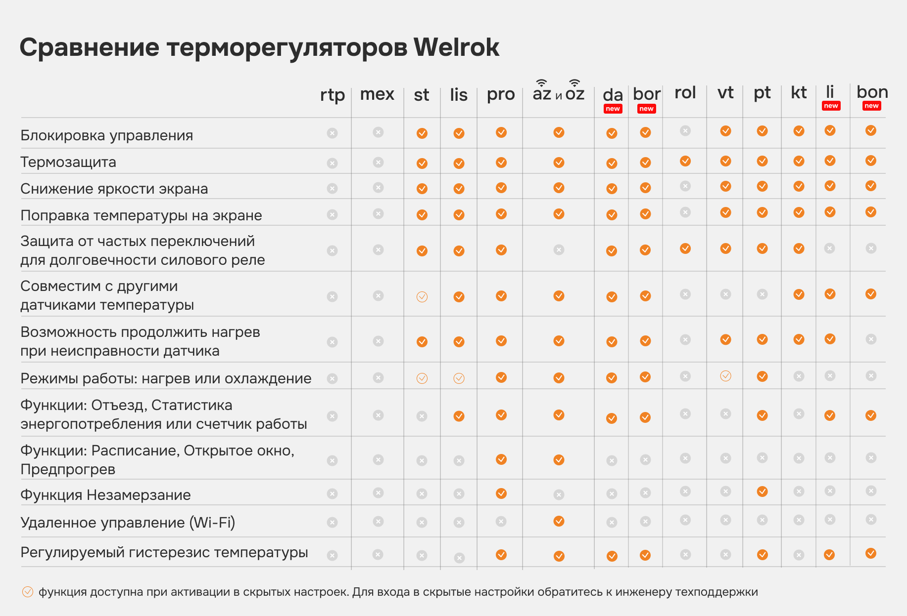

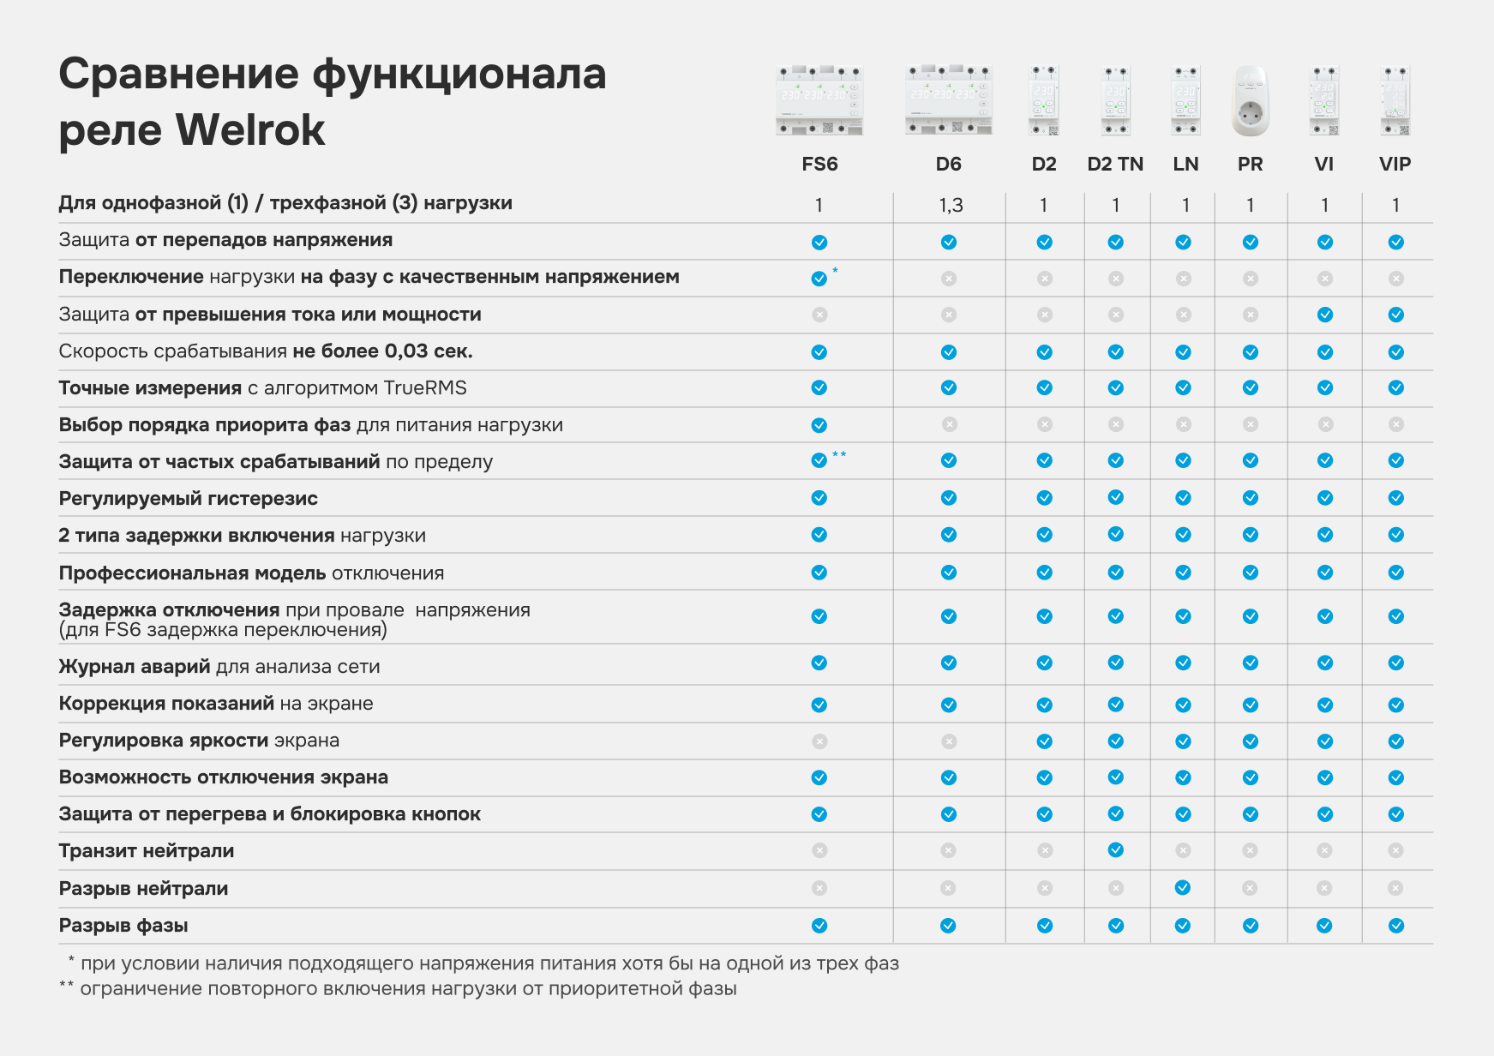

Рекламные материалы Welrok

